4to Trimestre 2024
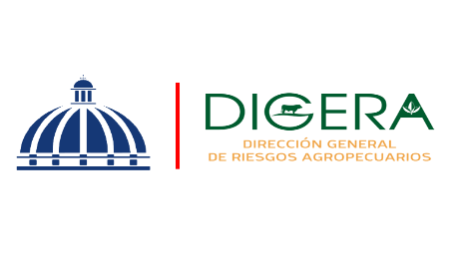 | Departamento de Servicio y Asesoría Servicios de Calidad Comprometidos Octubre-Diciembre 2024

 | Servicio | Atributo | Estándares
 | Asistencia Técnica | Amabilidad | 88.31% | 10.27%
 |  | Profesionalidad | 90.15% | 10.07

Asistencia Técnica
Asistencia Técnica

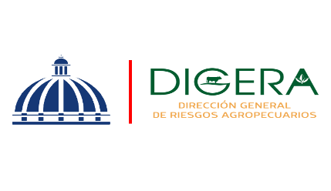 | Departamento de Servicio y Asesoría Servicios de Calidad Comprometidos Octubre-Diciembre 2024

 | Servicio | Atributo | Estándares
 | Capacitación Técnica | Atributo | Estándares
 |  | Amabilidad | 95.34% | 5
 |  | Profesionalidad | 94.92% | 4
 |  | Fiabilidad | 94.72% | 6.96%

Capacitación Técnica
Capacitación Tecnica
Capacitación Técnica

